상품제안서
블랙 메쉬 파우치 (대형) [PH211] | 상품코드: S38661

 |  |  |  |  |  |  | 02-713-8555 | www.synergygift.co.kr
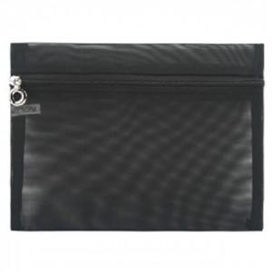

【상세/제작정보】

【인쇄/포장옵션】 | 스티커 / OPP(비닐)

【공급단가】 | 수량 | 100~ | 300~ | 500~ | 1,000~ | 3,000~
*VAT별도 | 단가 | 1,180원 | 1,140원 | 1,100원 | 1,050원 | 1,020원

【상품 URL】 | https://www.synergygift.co.kr:443/src/goods_detail.php?gdno=38661

